5-1・2(必須)
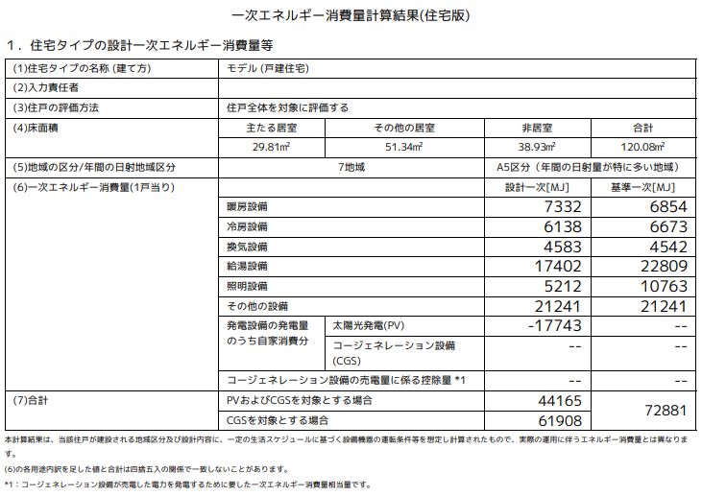
設計内容説明書【一戸建ての住宅用（木造軸組・枠組壁工法）】
性能表示 |  | 自己評価 |  | 評価方法 |  | 確認項目 | 設 計 内 容 説 明 欄 |  |  |  |  |  |  |  |  |  |  |  |  |  |  |  |  | 設計内容
事項 |  | 結果 |  |  |  |  | 項目 | 設 計 内 容 |  |  |  |  |  |  |  |  |  |  |  |  |  | 記 載 図 書 |  | 確認欄
Ａtoal
５－１断熱等 |  | 等級 |  | □ | 基準 | 適用する基準 |  | □ | 性能基準 |  |  |  |  |  |  |  |  |  |  |  |  | □ | 仕上表 | 評価員
性能等級 |  | □ | 7 | □ | 特認 |  |  | □ | 仕様基準（等級４） |  |  |  |  |  | □ | 誘導仕様基準（等級５） |  |  |  |  |  | □ | 平面図 | 記入欄
 |  | □ | 6 | □ | 型式 | 性能基準 | 外皮平均 | □ | 外皮平均熱貫流率UAの基準に適合 |  |  |  |  |  |  |  |  |  |  |  |  | □ | 立面図 | □
（ | ）地域 | □ | 5 | □ | 認証 | を適用 | 熱貫流率 |  | □ | UAの値を評価書に表示する |  |  |  |  |  | （ |  | W/㎡K ） |  |  |  | □ | 矩計図
 |  | □ | 4 |  |  | する場合 | 冷房期の平均 | □ | 冷房期の平均日射熱取得率ηAＣの基準に適合 |  |  |  |  |  |  |  |  |  |  |  |  | □ | 建具表
 |  | □ | 3 |  |  |  | 日射熱取得率 |  | □ | ηAＣの値を評価書に表示する |  |  |  |  |  | （ |  | ） |  |  |  | □ | 計算書
 |  | □ | 2 |  |  |  |  | □ | 熱貫流率基準を適用 |  |  |  |  |  | □ | 熱抵抗値基準を適用
 |  | □ | 1 |  |  |  | 躯体の
 |  |  |  |  |  | 仕様基準 | 断熱 | □ | 緩和措置あり 外気床（5％緩和）
売電分を除いたＥｓ
 |  |  |  |  |  | を適用
 |  |  |  |  |  | する場合 |  | □ | 開口部の断熱性能等の基準に適合
 |  |  |  |  |  |  | 開口部の
 |  | 等級7(8地域は等級6)の場合に表示をするUA及びηAC表示値は設計内容説明欄と同様 |  |  |  |  | 断熱及び日射 | □ | 緩和措置あり
 |  |  |  |  |  |  |  |  |  | □ | 窓の断熱（２％緩和） |  |  |  |  | □ | 窓の日射（4％緩和）
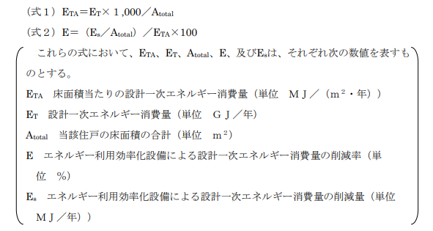
 |  |  |  |  |  |  | 繊維系断熱材 | □ | 繊維系断熱材等の使用
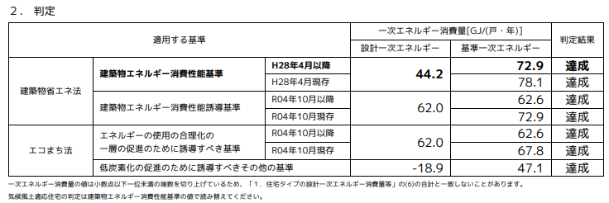
 |  |  |  |  |  |  | 防湿層の設置 | □ | 防湿層の設置有り |  |  |  | □ | 除外規定適用（添付図書に内容を記載）
 |  |  |  |  |  | 結露防止 |  | □ | 認定書等（品確法）の活用
 |  |  |  |  |  | 対策 | 通気層の設置 | □ | 通気層の設置有り（繊維系断熱材を使用する場合は防風層設置）
 |  |  |  |  |  |  |  | □ | 除外規定適用（添付図書に内容を記載）
ＥT
 |  |  |  |  |  |  |  | □ | 認定書等（品確法）の活用
５－２一次エネルギー消費量等級 |  | 等級 |  | □ | 基準 |  |  | □ | 性能基準 |  |  |  |  |  |  |  |  |  |  |  |  | □ | 仕上表 | 評価員
 |  | □ | 8 | □ | 特認 | 適用する基準 |  |  | □ | 設計一次エネルギー消費量の値を評価書に記載する |  |  |  |  |  |  |  |  |  |  |  | □ | 仕様書 | 記入欄
 |  | □ | 7 | □ | 型式 |  |  |  |  |  |  |  |  |  |  | （ |  | MJ/（㎡・年） |  |  | ） | □ | 平面図 | □
 |  | □ | 6 | □ | 認証 |  |  |  | □ | 設計一次エネルギー消費量の削減率を評価書に記載する |  |  |  |  |  |  |  |  |  |  |  | □ | 機器表
 |  | □ | 5 |  |  |  |  |  |  | □ | 売電分を含める |  |  |  |  |  | （ |  | ％ | ） |  | □ | 系統図
 |  | □ | 4 |  |  |  |  |  |  | □ | 売電分を除く(自家消費のみ） |  |  |  |  |  | （ |  | ％ | ） |  | □ | 計算書
 |  | □ | 1 |  |  |  |  | □ | 仕様基準（等級４） |  |  |  |  |  | □ | 誘導仕様基準（等級６） |  |  |  |  |  | □
 |  |  |  |  |  | 基本的 | 居室および | 床面積の合計 |  |  |  | □ | Webプログラム出力票による |  |  |  |  |  |  |  |  | □
（ | ）地域 |  |  |  |  | 事項等 | 非居室の面積 | 主居室の面積
床面積当たりの設計一次エネルギー消費量（ETA）にあっては整数 未満の端数を切り上げた整数とし、エネルギー利用効率化設備による設計一次エネ ルギー消費量の削減率（E）にあっては整数未満の端数を切り捨てた整数とするこ と。
 |  |  |  |  |  |  |  | その他の居室の面積
 |  |  |  |  |  |  | 暖房方式 | □ | Webプログラム出力票による
 |  | 等級6以上の場合に表示をする設計一次エネルギー消費量及びエネルギー利用効率化設備による設計一次エネルギー消費量の削減率は設計内容説明欄と同様 |  |  |  |  |  | □ | （ |  |  |  |  |  |  |  |  |  |  | ）※１
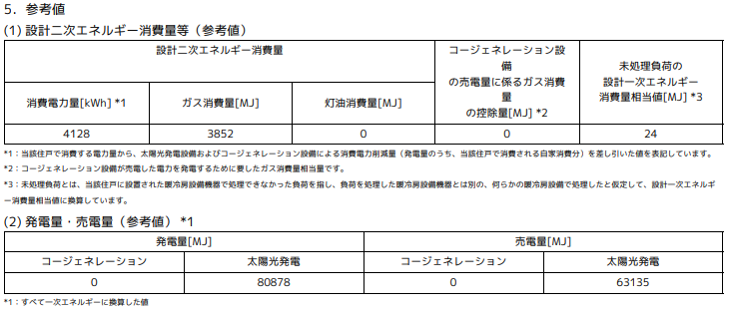
 |  |  |  |  |  |  | 冷房方式 | □ | Webプログラム出力票による
 |  |  |  |  |  |  |  | □ | （ |  |  |  |  |  |  |  |  |  |  | ）※１
 |  |  |  |  |  |  | 換気設備方式 | □ | Webプログラム出力票による
 |  |  |  |  |  | 設備機器 |  | □ | （ |  |  |  |  |  |  |  |  |  |  | ）※１
 |  |  |  |  |  | の概要 | 給湯設備 | □ | Webプログラム出力票による
 |  |  |  |  |  |  |  | □ | （ |  |  |  |  |  |  |  |  |  |  | ）※１
 |  |  |  |  |  |  | 照明設備 | □ | Webプログラム出力票による
売電分を含めたＥｓ
 |  |  |  |  |  |  |  | □ | （ |  |  |  |  |  |  |  |  |  |  | ）※１
 |  |  |  |  |  |  | 太陽光発電 | □ | Webプログラム出力票による
 |  |  |  |  |  |  |  | □ | （ |  |  |  |  |  |  |  |  |  |  | ）※１
 |  |  |  |  |  |  | コージェネレーション | □ | Webプログラム出力票による
 |  |  |  |  |  |  |  | □ | （ |  |  |  |  |  |  |  |  |  |  | ）※１
※１ 仕様基準、誘導仕様基準の場合に記載してください。

◆長期使用構造等であることの確認を行う場合は下記に記入してください

認定事項等 |  | 自己評価 |  | 評価方法 |  | 確認項目 | 設 計 内 容 説 明 欄 |  |  |  |  |  |  |  |  |  |  |  |  |  |  |  |  | 設計内容
 |  | 結果 |  |  |  |  | 項目 | 設 計 内 容 |  |  |  |  |  |  |  |  |  |  |  |  |  | 記 載 図 書 |  | 確認欄
 |  | ― |  | ― |  | 外皮性能に係る適合等級 | ― | □ | 非住宅・住宅計算法による等級が等級５以上 |  |  |  |  |  |  |  |  |  |  |  |  | □ | 仕上表 | 評価員
 |  |  |  |  |  |  |  | □ | 誘導仕様基準（等級５） |  |  |  |  |  |  |  |  |  |  |  |  | □ | 平面図 | 記入欄
断熱等性能等級及び一次エネルギー消費量等級 |  |  |  |  |  |  |  |  |  |  |  |  |  |  |  |  |  |  |  |  |  | □ | 計算書 |  | □
 |  |  |  |  |  |  |  |  |  |  |  |  |  |  |  |  |  |  |  |  |  | □ | 機器表
 |  |  |  |  |  | 一次エネルギー消費量に係る適合等級 |  | □ | 基準省令及び非住宅・住宅計算方法による等級が等級６ |  |  |  |  |  |  |  |  |  |  |  |  | □
 |  |  |  |  |  |  |  | □ | 誘導仕様基準（等級6） |  |  |  |  |  |  |  |  |  |  |  |  | □

